1-1
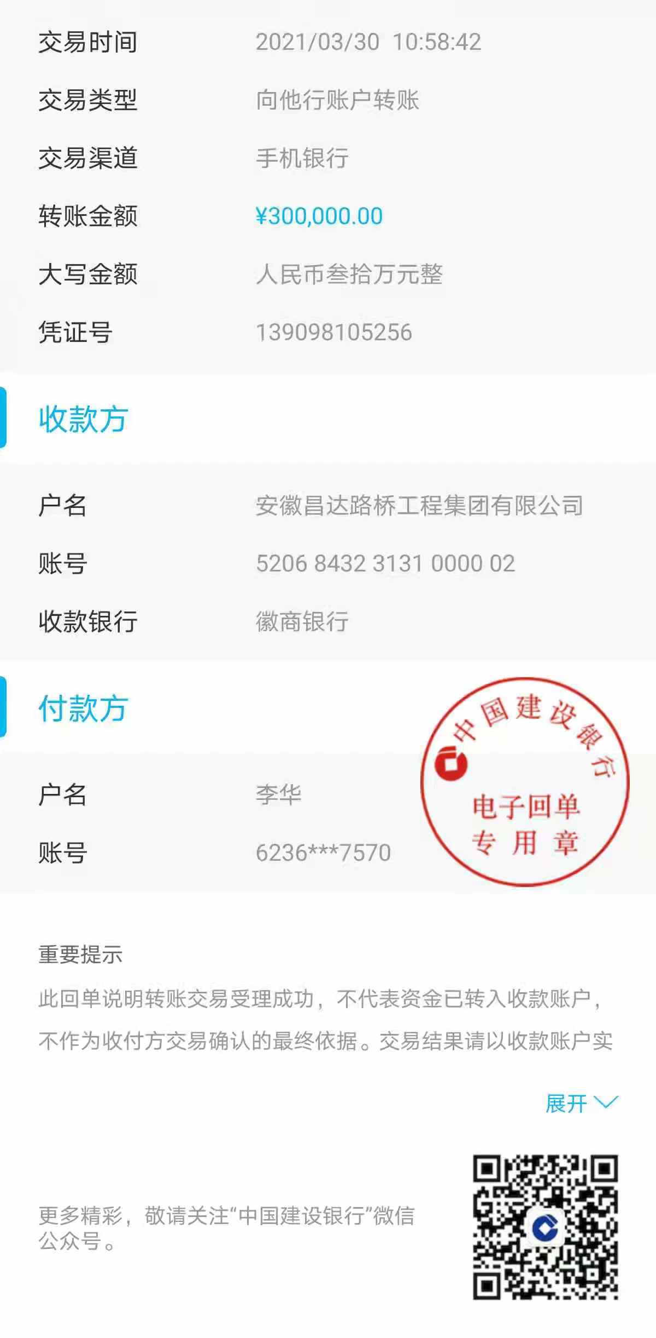
工程款支付证书
工程名称 |  | 肥西县公安局交警大队三河中队业务用房建设项目 |  |  |  |  | 建设单位 |  |  |  |  |  |  | ERP编号 |  | 13289 | 档案编号 |  | 2021003
合同金额 |  | 7,291,906.01 |  |  | 中标时间 | 2021.1.29 | 已提供工程资料 |  | 中标通知书、施工合同 |  |  |  |  | 保存地址 |  | 合肥 | 责任单位 |  | 东部大区
决算金额 |  |  |  |  | 决算时间 |  | 项目部印章 |  | 无 |  |  |  |  | 施工人 |  | 李华 18705607066 | 区域责任人 | 施迎东 | 省办负责人 | 施迎东
序号 | 经营填写 |  |  |  |  | 工程填写 | 经营填写 |  |  | 财务填写 |  | 经营、工程、质安填写 |  | 区域负责人 |  | 申请部门填写财务核对 |  |  | 本次支付 金额 | 剩余款项
 | 到款情况 |  |  |  |  |  | 暂列金 |  |  | 代缴税金 |  | 其他扣款 |  | 预留款 |  | 成本票
 | 日期 | 工程款金额 | 周转金金额 | 到款银行 | 到款账户 | 完成进度 | 比例 | 金额 | 备注 | 金额 | 备注 | 金额 | 备注 | 金额 | 备注 | 供货单位 | 合同额 | 成本票额
1 | 2021-03-30 |  | 300000.00 | 徽行 | 5206 8432 3131 0000 02 |  |  |  |  |  |  |  | 转账费下次扣 |  |  | 合肥风之清贸易有限公司-钢筋款 开户行：交通银行合肥三里庵支行 账号：3413 1600 0013 0000 7214 8 | 341,805.70 |  | 300,000.00

合计 |  | 0 | 300000.00 |  |  |  | - | 0.00 |  | 0.00 |  | 0.00 | - | 0.00 | - | - |  |  | 300,000.00 | 0.00
本次结算、支付明细 |  | 应支付金额 |  |  | 300000.00 |  | 本次支付金额 |  |  |  |  |  | 小写 | 300,000.00
 |  | 已支付金额 |  |  | 0.00 |  |  |  |  |  |  |  | 大写 | RMB300000

1-2
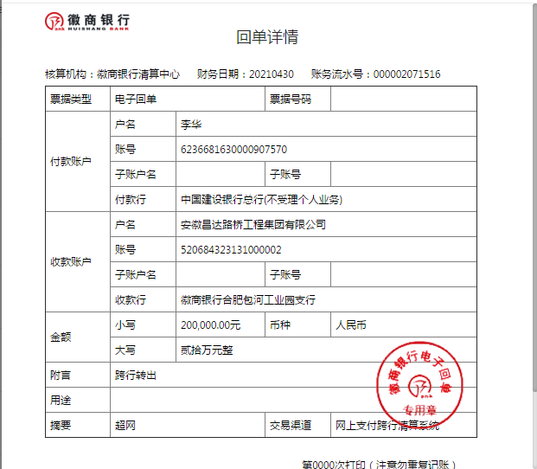
工程款支付证书
工程名称 |  | 肥西县公安局交警大队三河中队业务用房建设项目 |  |  |  |  | 建设单位 |  |  |  |  |  |  | ERP编号 |  | 13289 | 档案编号 |  | 2021003
合同金额 |  | 7,291,906.01 |  |  | 中标时间 | 2021.1.29 | 已提供工程资料 |  | 中标通知书、施工合同 |  |  |  |  | 保存地址 |  | 合肥 | 责任单位 |  | 东部大区
决算金额 |  |  |  |  | 决算时间 |  | 项目部印章 |  | 无 |  |  |  |  | 施工人 |  | 李华 18705607066 | 区域责任人 | 施迎东 | 省办负责人 | 施迎东
序号 | 经营填写 |  |  |  |  | 工程填写 | 经营填写 |  |  | 财务填写 |  | 经营、工程、质安填写 |  | 区域负责人 |  | 申请部门填写财务核对 |  |  | 本次支付 金额 | 剩余款项
 | 到款情况 |  |  |  |  |  | 暂列金 |  |  | 代缴税金 |  | 其他扣款 |  | 预留款 |  | 成本票
 | 日期 | 工程款金额 | 周转金金额 | 到款银行 | 到款账户 | 完成进度 | 比例 | 金额 | 备注 | 金额 | 备注 | 金额 | 备注 | 金额 | 备注 | 供货单位 | 合同额 | 成本票额
1 | 2021-03-30 |  | 300000.00 | 徽行 | 5206 8432 3131 0000 02 |  |  |  |  |  |  |  | 转账费下次扣 |  |  | 合肥风之清贸易有限公司-钢筋款 开户行：交通银行合肥三里庵支行 账号：3413 1600 0013 0000 7214 8 | 341,805.70 |  | 300,000.00
2 | 2021-04-30 |  | 200000.00 | 徽行 | 5206 8432 3131 0000 02 |  |  |  |  |  |  |  | 转账费下次扣 |  |  | 安徽省巢湖恒信水泥有限公司-水泥 开户行：巢湖农训商业银行高林分理处 账号：2000 0060 5451 1030 0000 139 | 506,000.00 |  | 200,000.00

合计 |  | 0 | 500000.00 |  |  |  | - | 0.00 |  | 0.00 |  | 0.00 | - | 0.00 | - | - |  |  | 500,000.00 | 0.00
本次结算、支付明细 |  | 应支付金额 |  |  | 200000.00 |  | 本次支付金额 |  |  |  |  |  | 小写 | 200,000.00
 |  | 已支付金额 |  |  | 0.00 |  |  |  |  |  |  |  | 大写 | RMB200000

1-3
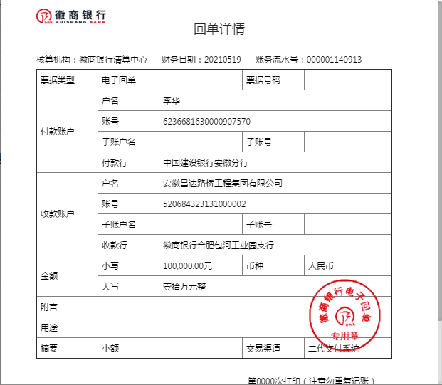
工程款支付证书
工程名称 |  | 肥西县公安局交警大队三河中队业务用房建设项目 |  |  |  |  | 建设单位 |  |  |  |  |  |  | ERP编号 |  | 13289 | 档案编号 |  | 2021003
合同金额 |  | 7,291,906.01 |  |  | 中标时间 | 2021.1.29 | 已提供工程资料 |  | 中标通知书、施工合同 |  |  |  |  | 保存地址 |  | 合肥 | 责任单位 |  | 东部大区
决算金额 |  |  |  |  | 决算时间 |  | 项目部印章 |  | 无 |  |  |  |  | 施工人 |  | 李华 18705607066 | 区域责任人 | 施迎东 | 省办负责人 | 施迎东
序号 | 经营填写 |  |  |  |  | 工程填写 | 经营填写 |  |  | 财务填写 |  | 经营、工程、质安填写 |  | 区域负责人 |  | 申请部门填写财务核对 |  |  | 本次支付 金额 | 剩余款项
 | 到款情况 |  |  |  |  |  | 暂列金 |  |  | 代缴税金 |  | 其他扣款 |  | 预留款 |  | 成本票
 | 日期 | 工程款金额 | 周转金金额 | 到款银行 | 到款账户 | 完成进度 | 比例 | 金额 | 备注 | 金额 | 备注 | 金额 | 备注 | 金额 | 备注 | 供货单位 | 合同额 | 成本票额
1 | 2021-03-30 |  | 300000.00 | 徽行 | 5206 8432 3131 0000 02 |  |  |  |  |  |  |  | 转账费下次扣 |  |  | 合肥风之清贸易有限公司-钢筋款 开户行：交通银行合肥三里庵支行 账号：3413 1600 0013 0000 7214 8 | 341,805.70 |  | 300,000.00
2 | 2021-04-30 |  | 200000.00 | 徽行 | 5206 8432 3131 0000 02 |  |  |  |  |  |  |  | 转账费下次扣 |  |  | 安徽省巢湖恒信水泥有限公司-水泥 开户行：巢湖农训商业银行高林分理处 账号：2000 0060 5451 1030 0000 139 | 506,000.00 |  | 200,000.00
3 | 2021-05-19 |  | 100000.00 | 徽行 | 5206 8432 3131 0000 02 |  |  |  |  |  |  |  | 转账费下次扣 |  |  | 安徽省巢湖恒信水泥有限公司-水泥 开户行：巢湖农训商业银行高林分理处 账号：2000 0060 5451 1030 0000 139 | 506,000.00 |  | 100,000.00

合计 |  | 0 | 600000.00 |  |  |  | - | 0.00 |  | 0.00 |  | 0.00 | - | 0.00 | - | - |  |  | 600,000.00 | 0.00
本次结算、支付明细 |  | 应支付金额 |  |  | 100000.00 |  | 本次支付金额 |  |  |  |  |  | 小写 | 100,000.00
 |  | 已支付金额 |  |  | 0.00 |  |  |  |  |  |  |  | 大写 | RMB100000

1-4
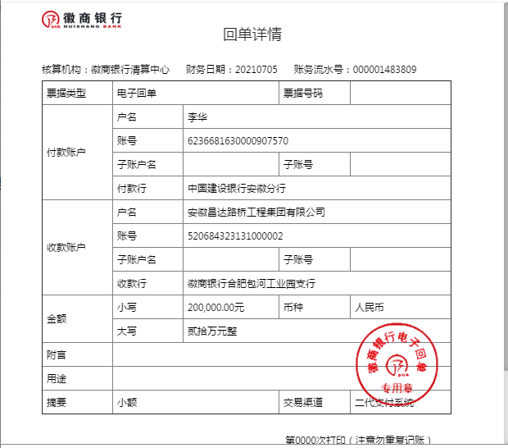
工程款支付证书
工程名称 |  | 肥西县公安局交警大队三河中队业务用房建设项目 |  |  |  |  | 建设单位 |  |  |  |  |  |  | ERP编号 |  | 13289 | 档案编号 |  | 2021003
合同金额 |  | 7,291,906.01 |  |  | 中标时间 | 2021.1.29 | 已提供工程资料 |  | 中标通知书、施工合同 |  |  |  |  | 保存地址 |  | 合肥 | 责任单位 |  | 东部大区
决算金额 |  |  |  |  | 决算时间 |  | 项目部印章 |  | 无 |  |  |  |  | 施工人 |  | 李华 18705607066 | 区域责任人 | 施迎东 | 省办负责人 | 施迎东
序号 | 经营填写 |  |  |  |  | 工程填写 | 经营填写 |  |  | 财务填写 |  | 经营、工程、质安填写 |  | 区域负责人 |  | 申请部门填写财务核对 |  |  | 本次支付 金额 | 剩余款项
 | 到款情况 |  |  |  |  |  | 暂列金 |  |  | 代缴税金 |  | 其他扣款 |  | 预留款 |  | 成本票
 | 日期 | 工程款金额 | 周转金金额 | 到款银行 | 到款账户 | 完成进度 | 比例 | 金额 | 备注 | 金额 | 备注 | 金额 | 备注 | 金额 | 备注 | 供货单位 | 合同额 | 成本票额
1 | 2021-03-30 |  | 300000.00 | 徽行 | 5206 8432 3131 0000 02 |  |  |  |  |  |  |  | 转账费下次扣 |  |  | 合肥风之清贸易有限公司-钢筋款 开户行：交通银行合肥三里庵支行 账号：3413 1600 0013 0000 7214 8 | 341,805.70 |  | 300,000.00
2 | 2021-04-30 |  | 200000.00 | 徽行 | 5206 8432 3131 0000 02 |  |  |  |  |  |  |  | 转账费下次扣 |  |  | 安徽省巢湖恒信水泥有限公司-水泥 开户行：巢湖农训商业银行高林分理处 账号：2000 0060 5451 1030 0000 139 | 506,000.00 |  | 200,000.00
3 | 2021-05-19 |  | 100000.00 | 徽行 | 5206 8432 3131 0000 02 |  |  |  |  |  |  |  | 转账费下次扣 |  |  | 安徽省巢湖恒信水泥有限公司-水泥 开户行：巢湖农训商业银行高林分理处 账号：2000 0060 5451 1030 0000 139 | 506,000.00 |  | 100,000.00
4 | 2021-07-05 |  | 200000.00 | 徽行 | 5206 8432 3131 0000 02 |  |  |  |  |  |  |  | 转账费、出场费待工程款到账时扣 |  |  | 合肥风之清贸易有限公司-钢筋款 开户行：交通银行合肥三里庵支行 账号：3413 1600 0013 0000 7214 8 | 341,805.70 |  | 41,805.70
 |  |  |  |  |  |  |  |  |  |  |  |  |  |  |  | 合肥风之清贸易有限公司-钢筋款 开户行：交通银行合肥三里庵支行 账号：3413 1600 0013 0000 7214 8 | 573,881.36 |  | 158,194.30

合计 |  | 0 | 800000.00 |  |  |  | - | 0.00 |  | 0.00 |  | 0.00 | - | 0.00 | - | - |  |  | 800,000.00 | 0.00
本次结算、支付明细 |  | 应支付金额 |  |  | 200000.00 |  | 本次支付金额 |  |  |  |  |  | 小写 | 200,000.00
 |  | 已支付金额 |  |  | 0.00 |  |  |  |  |  |  |  | 大写 | RMB200000

1-5
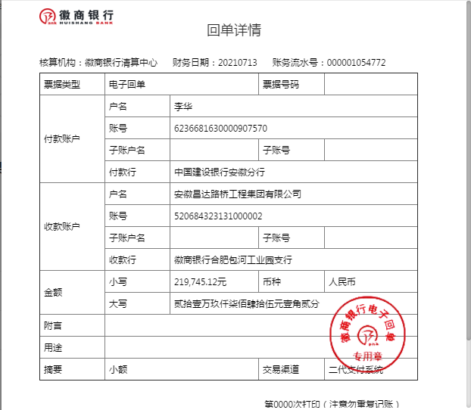
工程款支付证书
工程名称 |  | 肥西县公安局交警大队三河中队业务用房建设项目 |  |  |  |  | 建设单位 |  |  |  |  |  |  | ERP编号 |  | 13289 | 档案编号 |  | 2021003
合同金额 |  | 7,291,906.01 |  |  | 中标时间 | 2021.1.29 | 已提供工程资料 |  | 中标通知书、施工合同 |  |  |  |  | 保存地址 |  | 合肥 | 责任单位 |  | 东部大区
决算金额 |  |  |  |  | 决算时间 |  | 项目部印章 |  | 无 |  |  |  |  | 施工人 |  | 李华 18705607066 | 区域责任人 | 施迎东 | 省办负责人 | 施迎东
序号 | 经营填写 |  |  |  |  | 工程填写 | 经营填写 |  |  | 财务填写 |  | 经营、工程、质安填写 |  | 区域负责人 |  | 申请部门填写财务核对 |  |  | 本次支付 金额 | 剩余款项
 | 到款情况 |  |  |  |  |  | 暂列金 |  |  | 代缴税金 |  | 其他扣款 |  | 预留款 |  | 成本票
 | 日期 | 工程款金额 | 周转金金额 | 到款银行 | 到款账户 | 完成进度 | 比例 | 金额 | 备注 | 金额 | 备注 | 金额 | 备注 | 金额 | 备注 | 供货单位 | 合同额 | 成本票额
1 | 2021-03-30 |  | 300000.00 | 徽行 | 5206 8432 3131 0000 02 |  |  |  |  |  |  |  | 转账费下次扣 |  |  | 合肥风之清贸易有限公司-钢筋款 开户行：交通银行合肥三里庵支行 账号：3413 1600 0013 0000 7214 8 | 341,805.70 |  | 300,000.00
2 | 2021-04-30 |  | 200000.00 | 徽行 | 5206 8432 3131 0000 02 |  |  |  |  |  |  |  | 转账费下次扣 |  |  | 安徽省巢湖恒信水泥有限公司-水泥 开户行：巢湖农训商业银行高林分理处 账号：2000 0060 5451 1030 0000 139 | 506,000.00 |  | 200,000.00
3 | 2021-05-19 |  | 100000.00 | 徽行 | 5206 8432 3131 0000 02 |  |  |  |  |  |  |  | 转账费下次扣 |  |  | 安徽省巢湖恒信水泥有限公司-水泥 开户行：巢湖农训商业银行高林分理处 账号：2000 0060 5451 1030 0000 139 | 506,000.00 |  | 100,000.00
4 | 2021-07-05 |  | 200000.00 | 徽行 | 5206 8432 3131 0000 02 |  |  |  |  |  |  |  | 转账费、出场费待工程款到账时扣 |  |  | 合肥风之清贸易有限公司-钢筋款 开户行：交通银行合肥三里庵支行 账号：3413 1600 0013 0000 7214 8 | 341,805.70 |  | 41,805.70
 |  |  |  |  |  |  |  |  |  |  |  |  |  |  |  | 合肥风之清贸易有限公司-钢筋款 开户行：交通银行合肥三里庵支行 账号：3413 1600 0013 0000 7214 8 | 573,881.36 |  | 158,194.30
5 | 2021-07-13 |  | 219745.12 | 徽行 | 5206 8432 3131 0000 02 |  |  |  |  |  |  |  | 转账费、出场费待工程款到账时扣 |  |  | 合肥风之清贸易有限公司-钢筋款 开户行：交通银行合肥三里庵支行 账号：3413 1600 0013 0000 7214 8 | 573,881.36 |  | 219,745.12

合计 |  | 0 | 1019745.12 |  |  |  | - | 0.00 |  | 0.00 |  | 0.00 | - | 0.00 | - | - |  |  | 1,019,745.12 | 0.00
本次结算、支付明细 |  | 应支付金额 |  |  | 219745.12 |  | 本次支付金额 |  |  |  |  |  | 小写 | 219,745.12
 |  | 已支付金额 |  |  | 0.00 |  |  |  |  |  |  |  | 大写 | RMB219745.12

1-6
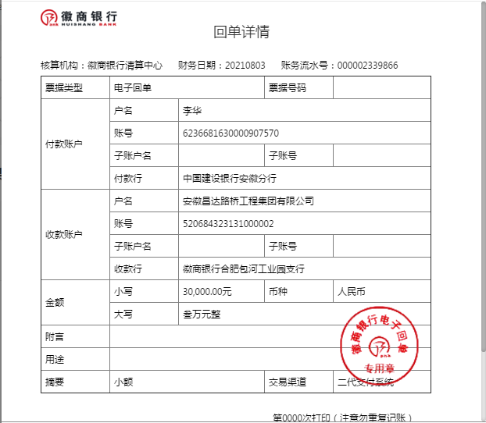
工程款支付证书
工程名称 |  | 肥西县公安局交警大队三河中队业务用房建设项目 |  |  |  |  | 建设单位 |  |  |  |  |  |  | ERP编号 |  | 13289 | 档案编号 |  | 2021003
合同金额 |  | 7,291,906.01 |  |  | 中标时间 | 2021.1.29 | 已提供工程资料 |  | 中标通知书、施工合同 |  |  |  |  | 保存地址 |  | 合肥 | 责任单位 |  | 东部大区
决算金额 |  |  |  |  | 决算时间 |  | 项目部印章 |  | 无 |  |  |  |  | 施工人 |  | 李华 18705607066 | 区域责任人 | 施迎东 | 省办负责人 | 施迎东
序号 | 经营填写 |  |  |  |  | 工程填写 | 经营填写 |  |  | 财务填写 |  | 经营、工程、质安填写 |  | 区域负责人 |  | 申请部门填写财务核对 |  |  | 本次支付 金额 | 剩余款项
 | 到款情况 |  |  |  |  |  | 暂列金 |  |  | 代缴税金 |  | 其他扣款 |  | 预留款 |  | 成本票
 | 日期 | 工程款金额 | 周转金金额 | 到款银行 | 到款账户 | 完成进度 | 比例 | 金额 | 备注 | 金额 | 备注 | 金额 | 备注 | 金额 | 备注 | 供货单位 | 合同额 | 成本票额
1 | 2021-03-30 |  | 300000.00 | 徽行 | 5206 8432 3131 0000 02 |  |  |  |  |  |  |  | 转账费下次扣 |  |  | 合肥风之清贸易有限公司-钢筋款 开户行：交通银行合肥三里庵支行 账号：3413 1600 0013 0000 7214 8 | 341,805.70 |  | 300,000.00
2 | 2021-04-30 |  | 200000.00 | 徽行 | 5206 8432 3131 0000 02 |  |  |  |  |  |  |  | 转账费下次扣 |  |  | 安徽省巢湖恒信水泥有限公司-水泥 开户行：巢湖农训商业银行高林分理处 账号：2000 0060 5451 1030 0000 139 | 506,000.00 |  | 200,000.00
3 | 2021-05-19 |  | 100000.00 | 徽行 | 5206 8432 3131 0000 02 |  |  |  |  |  |  |  | 转账费下次扣 |  |  | 安徽省巢湖恒信水泥有限公司-水泥 开户行：巢湖农训商业银行高林分理处 账号：2000 0060 5451 1030 0000 139 | 506,000.00 |  | 100,000.00
4 | 2021-07-05 |  | 200000.00 | 徽行 | 5206 8432 3131 0000 02 |  |  |  |  |  |  |  | 转账费、出场费待工程款到账时扣 |  |  | 合肥风之清贸易有限公司-钢筋款 开户行：交通银行合肥三里庵支行 账号：3413 1600 0013 0000 7214 8 | 341,805.70 |  | 41,805.70
 |  |  |  |  |  |  |  |  |  |  |  |  |  |  |  | 合肥风之清贸易有限公司-钢筋款 开户行：交通银行合肥三里庵支行 账号：3413 1600 0013 0000 7214 8 | 573,881.36 |  | 158,194.30
5 | 2021-07-13 |  | 219745.12 | 徽行 | 5206 8432 3131 0000 02 |  |  |  |  |  |  |  | 转账费、出场费待工程款到账时扣 |  |  | 合肥风之清贸易有限公司-钢筋款 开户行：交通银行合肥三里庵支行 账号：3413 1600 0013 0000 7214 8 | 573,881.36 |  | 219,745.12
6 | 2021-08-03 |  | 30000.00 | 徽行 | 5206 8432 3131 0000 02 |  |  |  |  |  |  |  | 转账费、出场费待工程款到账时扣 |  |  | 庐江县银鑫建材有限公司-烧结空心砖 开户行：农行庐江城关支行 账号：1215 0101 0400 0552 6 | 60,900.00 |  | 30,000.00

合计 |  | 0 | 1049745.12 |  |  |  | - | 0.00 |  | 0.00 |  | 0.00 | - | 0.00 | - | - |  |  | 1,049,745.12 | 0.00
本次结算、支付明细 |  | 应支付金额 |  |  | 30000.00 |  | 本次支付金额 |  |  |  |  |  | 小写 | 30,000.00
 |  | 已支付金额 |  |  | 0.00 |  |  |  |  |  |  |  | 大写 | RMB30000

1-7
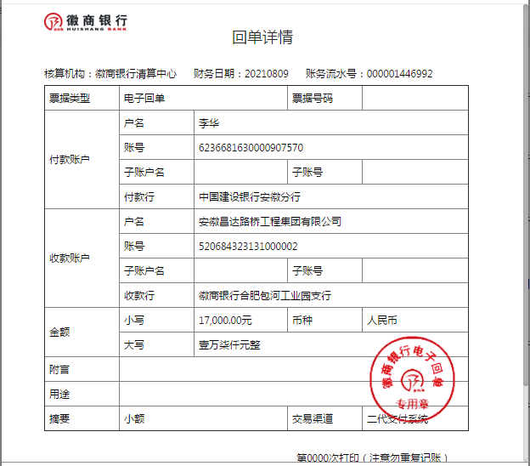
工程款支付证书
工程名称 |  | 肥西县公安局交警大队三河中队业务用房建设项目 |  |  |  |  | 建设单位 |  |  |  |  |  |  | ERP编号 |  | 13289 | 档案编号 |  | 2021003
合同金额 |  | 7,291,906.01 |  |  | 中标时间 | 2021.1.29 | 已提供工程资料 |  | 中标通知书、施工合同 |  |  |  |  | 保存地址 |  | 合肥 | 责任单位 |  | 东部大区
决算金额 |  |  |  |  | 决算时间 |  | 项目部印章 |  | 无 |  |  |  |  | 施工人 |  | 李华 18705607066 | 区域责任人 | 施迎东 | 省办负责人 | 施迎东
序号 | 经营填写 |  |  |  |  | 工程填写 | 经营填写 |  |  | 财务填写 |  | 经营、工程、质安填写 |  | 区域负责人 |  | 申请部门填写财务核对 |  |  | 本次支付 金额 | 剩余款项
 | 到款情况 |  |  |  |  |  | 暂列金 |  |  | 代缴税金 |  | 其他扣款 |  | 预留款 |  | 成本票
 | 日期 | 工程款金额 | 周转金金额 | 到款银行 | 到款账户 | 完成进度 | 比例 | 金额 | 备注 | 金额 | 备注 | 金额 | 备注 | 金额 | 备注 | 供货单位 | 合同额 | 成本票额
1 | 2021-03-30 |  | 300000.00 | 徽行 | 5206 8432 3131 0000 02 |  |  |  |  |  |  |  | 转账费下次扣 |  |  | 合肥风之清贸易有限公司-钢筋款 开户行：交通银行合肥三里庵支行 账号：3413 1600 0013 0000 7214 8 | 341,805.70 |  | 300,000.00
2 | 2021-04-30 |  | 200000.00 | 徽行 | 5206 8432 3131 0000 02 |  |  |  |  |  |  |  | 转账费下次扣 |  |  | 安徽省巢湖恒信水泥有限公司-水泥 开户行：巢湖农训商业银行高林分理处 账号：2000 0060 5451 1030 0000 139 | 506,000.00 |  | 200,000.00
3 | 2021-05-19 |  | 100000.00 | 徽行 | 5206 8432 3131 0000 02 |  |  |  |  |  |  |  | 转账费下次扣 |  |  | 安徽省巢湖恒信水泥有限公司-水泥 开户行：巢湖农训商业银行高林分理处 账号：2000 0060 5451 1030 0000 139 | 506,000.00 |  | 100,000.00
4 | 2021-07-05 |  | 200000.00 | 徽行 | 5206 8432 3131 0000 02 |  |  |  |  |  |  |  | 转账费、出场费待工程款到账时扣 |  |  | 合肥风之清贸易有限公司-钢筋款 开户行：交通银行合肥三里庵支行 账号：3413 1600 0013 0000 7214 8 | 341,805.70 |  | 41,805.70
 |  |  |  |  |  |  |  |  |  |  |  |  |  |  |  | 合肥风之清贸易有限公司-钢筋款 开户行：交通银行合肥三里庵支行 账号：3413 1600 0013 0000 7214 8 | 573,881.36 |  | 158,194.30
5 | 2021-07-13 |  | 219745.12 | 徽行 | 5206 8432 3131 0000 02 |  |  |  |  |  |  |  | 转账费、出场费待工程款到账时扣 |  |  | 合肥风之清贸易有限公司-钢筋款 开户行：交通银行合肥三里庵支行 账号：3413 1600 0013 0000 7214 8 | 573,881.36 |  | 219,745.12
6 | 2021-08-03 |  | 30000.00 | 徽行 | 5206 8432 3131 0000 02 |  |  |  |  |  |  |  | 转账费、出场费待工程款到账时扣 |  |  | 庐江县银鑫建材有限公司-烧结空心砖 开户行：农行庐江城关支行 账号：1215 0101 0400 0552 6 | 60,900.00 |  | 30,000.00
7 | 2021-08-09 |  | 17000.00 | 徽行 | 5206 8432 3131 0000 02 |  |  |  |  |  |  |  | 转账费、出场费待工程款到账时扣 |  |  | 安徽瑞迅电梯有限公司-电梯采购 开户行：徽商银行合肥青年路支行 账号：2311 0120 1003 0171 | 129,000.00 |  | 17,000.00

合计 |  | 0 | 1066745.12 |  |  |  | - | 0.00 |  | 0.00 |  | 0.00 | - | 0.00 | - | - |  |  | 1,066,745.12 | 0.00
本次结算、支付明细 |  | 应支付金额 |  |  | 17000.00 |  | 本次支付金额 |  |  |  |  |  | 小写 | 17,000.00
 |  | 已支付金额 |  |  | 0.00 |  |  |  |  |  |  |  | 大写 | RMB17000

2-1
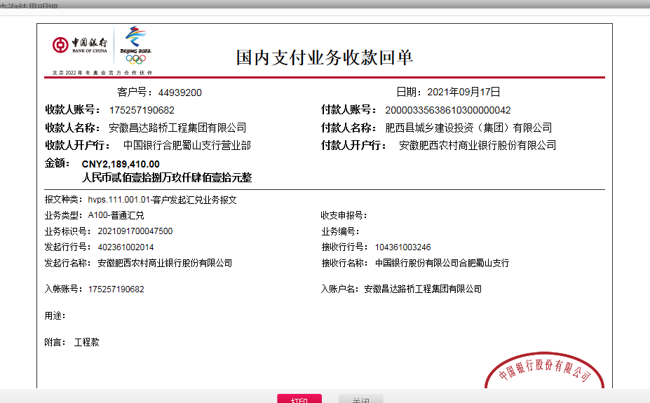
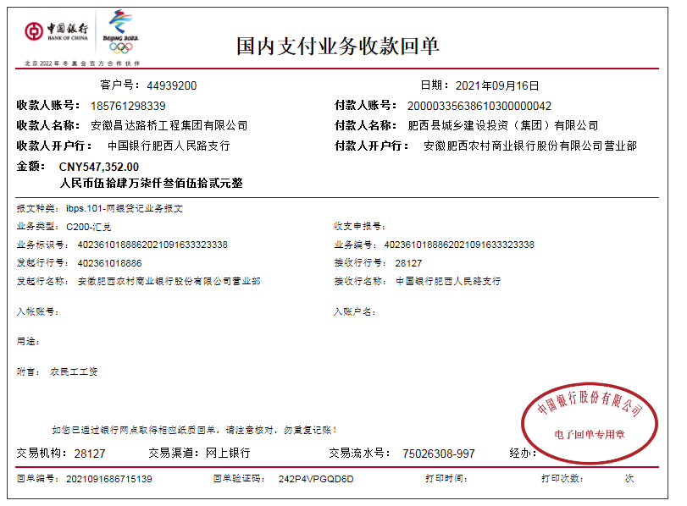
工程款支付证书
工程名称 |  | 肥西县公安局交警大队三河中队业务用房建设项目 |  |  |  |  | 建设单位 |  |  |  |  |  |  | ERP编号 |  | 13289 | 档案编号 |  | 2021003
合同金额 |  | 7,291,906.01 |  |  | 中标时间 | 2021.1.29 | 已提供工程资料 |  | 中标通知书、施工合同 |  |  |  |  | 保存地址 |  | 合肥 | 责任单位 |  | 东部大区
决算金额 |  |  |  |  | 决算时间 |  | 项目部印章 |  | 无 |  |  |  |  | 施工人 |  | 李华 18705607066 | 区域责任人 | 施迎东 | 省办负责人 | 施迎东
序号 | 经营填写 |  |  |  |  | 工程填写 | 经营填写 |  |  | 财务填写 |  | 经营、工程、质安填写 |  | 区域负责人 |  | 申请部门填写财务核对 |  |  | 本次支付 金额 | 剩余款项
 | 到款情况 |  |  |  |  |  | 暂列金 |  |  | 代缴税金 |  | 其他扣款 |  | 预留款 |  | 成本票
 | 日期 | 工程款金额 | 周转金金额 | 到款银行 | 到款账户 | 完成进度 | 比例 | 金额 | 备注 | 金额 | 备注 | 金额 | 备注 | 金额 | 备注 | 供货单位 | 合同额 | 成本票额
1 | 2021-03-30 |  | 300000.00 | 徽行 | 5206 8432 3131 0000 02 |  |  |  |  |  |  |  | 转账费下次扣 |  |  | 合肥风之清贸易有限公司-钢筋款 开户行：交通银行合肥三里庵支行 账号：3413 1600 0013 0000 7214 8 | 341,805.70 |  | 300,000.00
2 | 2021-04-30 |  | 200000.00 | 徽行 | 5206 8432 3131 0000 02 |  |  |  |  |  |  |  | 转账费下次扣 |  |  | 安徽省巢湖恒信水泥有限公司-水泥 开户行：巢湖农训商业银行高林分理处 账号：2000 0060 5451 1030 0000 139 | 506,000.00 |  | 200,000.00
3 | 2021-05-19 |  | 100000.00 | 徽行 | 5206 8432 3131 0000 02 |  |  |  |  |  |  |  | 转账费下次扣 |  |  | 安徽省巢湖恒信水泥有限公司-水泥 开户行：巢湖农训商业银行高林分理处 账号：2000 0060 5451 1030 0000 139 | 506,000.00 |  | 100,000.00
4 | 2021-07-05 |  | 200000.00 | 徽行 | 5206 8432 3131 0000 02 |  |  |  |  |  |  |  | 转账费、出场费待工程款到账时扣 |  |  | 合肥风之清贸易有限公司-钢筋款 开户行：交通银行合肥三里庵支行 账号：3413 1600 0013 0000 7214 8 | 341,805.70 |  | 41,805.70
 |  |  |  |  |  |  |  |  |  |  |  |  |  |  |  | 合肥风之清贸易有限公司-钢筋款 开户行：交通银行合肥三里庵支行 账号：3413 1600 0013 0000 7214 8 | 573,881.36 |  | 158,194.30
5 | 2021-07-13 |  | 219745.12 | 徽行 | 5206 8432 3131 0000 02 |  |  |  |  |  |  |  | 转账费、出场费待工程款到账时扣 |  |  | 合肥风之清贸易有限公司-钢筋款 开户行：交通银行合肥三里庵支行 账号：3413 1600 0013 0000 7214 8 | 573,881.36 |  | 219,745.12
6 | 2021-08-03 |  | 30000.00 | 徽行 | 5206 8432 3131 0000 02 |  |  |  |  |  |  |  | 转账费、出场费待工程款到账时扣 |  |  | 庐江县银鑫建材有限公司-烧结空心砖 开户行：农行庐江城关支行 账号：1215 0101 0400 0552 6 | 60,900.00 |  | 30,000.00
7 | 2021-08-09 |  | 17000.00 | 徽行 | 5206 8432 3131 0000 02 |  |  |  |  |  |  |  | 转账费、出场费待工程款到账时扣 |  |  | 安徽瑞迅电梯有限公司-电梯采购 开户行：徽商银行合肥青年路支行 账号：2311 0120 1003 0171 | 129,000.00 |  | 17,000.00
8 | 2021-09-16 | 547352.00 |  | 工资户 | 1857 6129 8339 |  | 2.0% | 10,947.04 | 管理费 | 58569.21 | 增值税 | 850.00 | 转账费 |  |  | 庐江县银鑫建材有限公司-烧结空心砖 开户行：农行庐江城关支行 账号：1215 0101 0400 0552 6 | 60,900.00 |  | 26449.90
 | 2021-09-17 | 2189410.00 |  | 中行-蜀山支行 | 1752 5719 0682 |  | 2.0% | 43,788.20 | 管理费 |  | 其他后面算 |  |  |  |  | 合肥风之清贸易有限公司-钢筋款 开户行：交通银行合肥三里庵支行 账号：3413 1600 0013 0000 7214 8 | 573,881.36 |  | 44666.31
 |  |  |  |  |  |  |  |  |  |  |  |  |  |  |  | 安徽千联建设工程有限公司-劳务 开户行：按工资表发放 账号：按工资表发放 | 2,013,326.03 |  | 546511.00

合计 |  | 2736762 | 1066745.12 |  |  |  | - | 54,735.24 |  | 58,569.21 |  | 850.00 | - | 0.00 | - | - |  |  | 1,684,372.33 | 2004980.34
本次结算、支付明细 |  | 应支付金额 |  |  | 617627.21 |  | 本次支付金额 |  |  |  |  |  | 小写 | 617,627.21
 |  | 已支付金额 |  |  | 0.00 |  |  |  |  |  |  |  | 大写 | RMB617627.21

